ログイン画面の説明
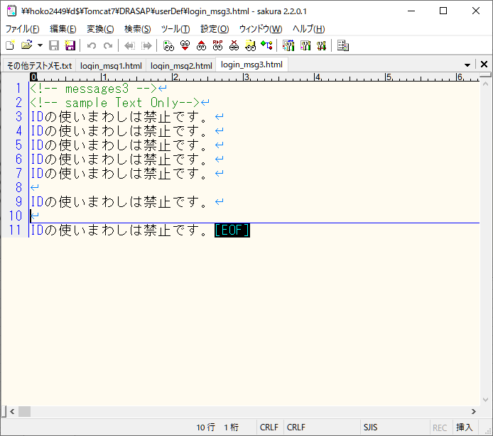
ウィンドウタイトル
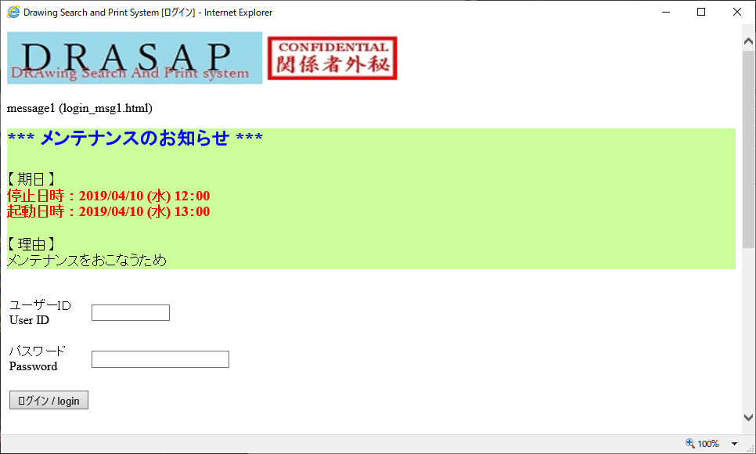
システム名（画像）

メッセージファイルに ・ コメント行あり ・ htmlタグ付テキスト
メッセージエリア１
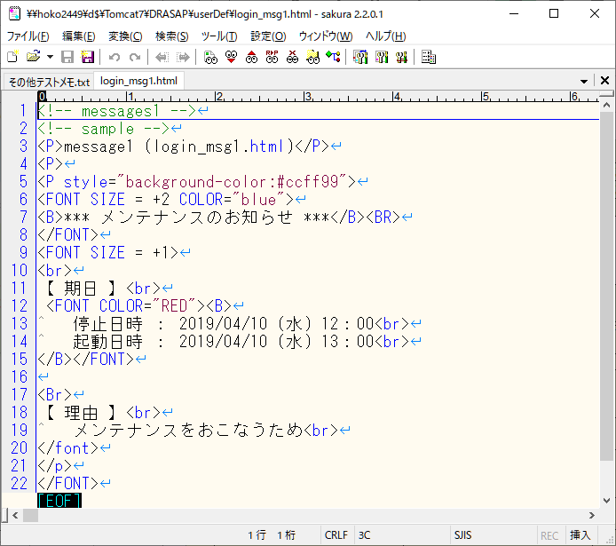

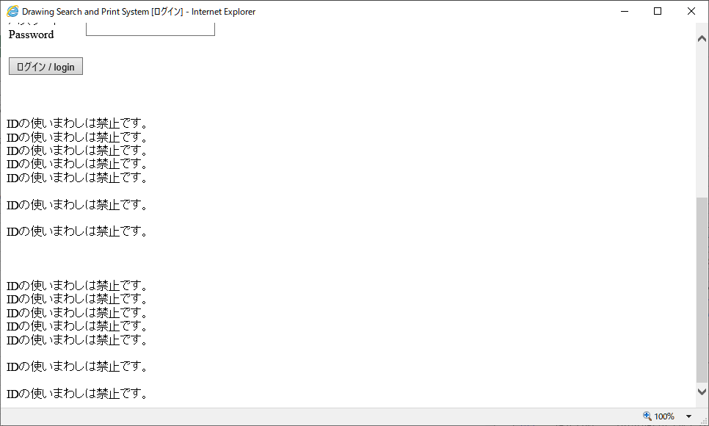
メッセージファイルに ・ コメント行あり ・ htmlタグなしテキスト
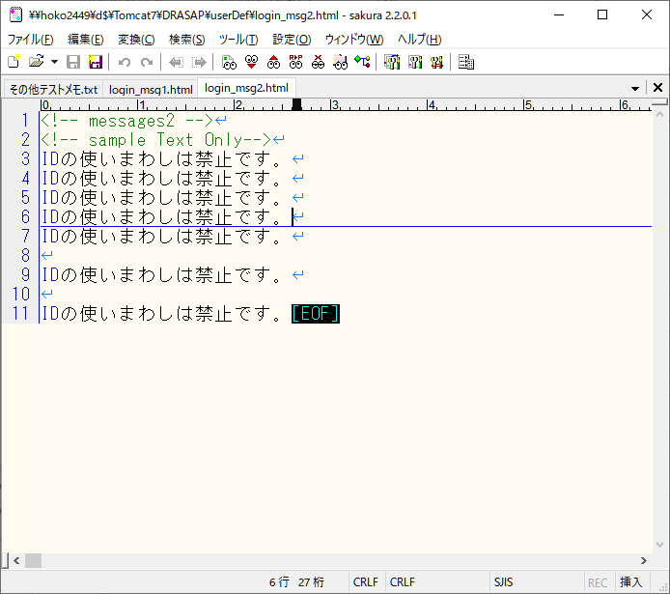

メッセージエリア２

メッセージエリア３

メッセージファイルに ・ htmlタグなしテキスト

